EERR-BSHs
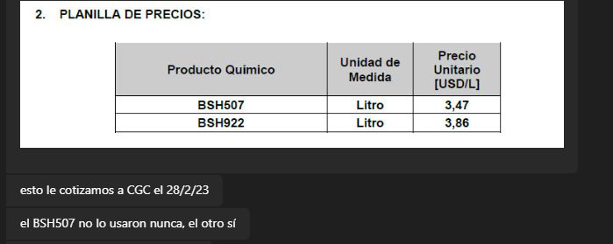
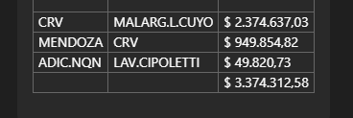
TC | 810 | 2024-01-18 | Ref: Cotización Divisas Venta |  |  |  |  |  |  |  | IIBB e Imprevistos
 |  |  |  |  |  |  |  |  |  |  | 5.75%
Cotización
Situación | Denominación comercial | Costo Rep [USD/lt] dic-23 | Cantidad [Lts] | Imp Pais | Flete [USD/lts] | CR con flete [USD/lt] | Precio unitario | K | Costo Total USD] | Venta Total [USD] | CP | CP
CGC | BSH8050 | 1.92 | 200 | 0.34 | 0.19 | 2.45 | 3.81 | 1.56 | 489 | 762 | 228 | 30.0%
CGC | BSH507 | 2.15 | 1,000 | 0.38 | 0.19 | 2.72 | 4.23 | 1.56 | 2,717 | 4,229 | 1,269 | 30.0%
 |  |  |  |  |  |  |  |  |  | 4,991 | 1,497 | 30.0%
Referencias
 | Denominación comercial |  |  |  |  |  | Precio Vigente
CGC SUR | HASA N | actualmente Clariant |  |  |  | precio PAE | 2.67
CGC 28/2/23 | BSH507 | No se uso nunca |  |  |  |  | 3.47 | 22% | 0.759
CGC 28/2/23 | BSH922 | Se uso hasta Nov23, luego Clariant |  |  |  |  | 3.86

